상품제안서
한경희 플라즈마 BLDC 헤어 드라이기 HD-WP1 | 상품코드: F32206

 |  | 02-412-0044 | www.easy1.co.kr
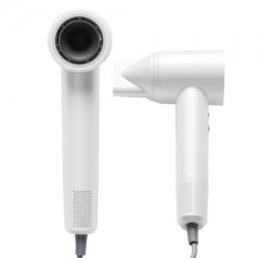

【상세/제작정보】

【인쇄/포장옵션】 | 레이저 / 포장지포장

【공급단가】 | 수량
*VAT별도 | 단가

【상품 URL】 | http://www.easy1.co.kr/src/goods_detail.php?gdno=32206

